访谈记录
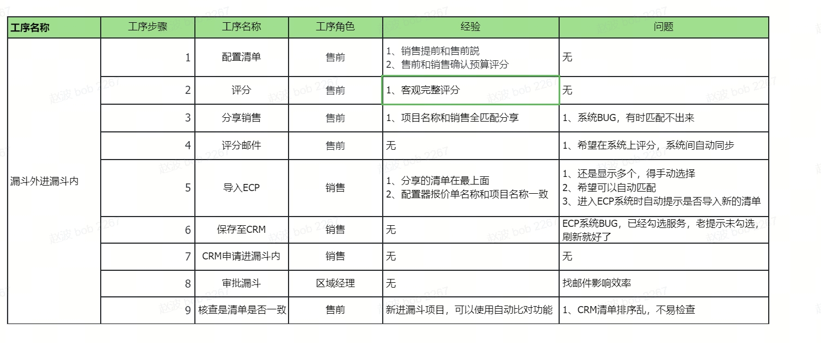
访谈对象 | 访谈时间 | 访谈问题 |  |  | 结论 (知晓/不知晓/部分知晓)
 |  | 1. 漏斗外进漏斗内 要把清单做准，你清楚售前要如何做吗？你用过吗？哪个项目—— 能判断出来他知道计分表的工具，在哪个项目上 实践了一下（项目名称） 就OK了 | 2. 计分的方法和你的实际项目情况，符合吗，匹配吗？—— 收集他的结论就好 | 3. 用这套方法，好用吗？还有意见和建议吗？——收集结论和意见就好 |  | https://ruijie.feishu.cn/wiki/KlCvwQLw3iaL5VkYIRccW3shnVf
售前
许一杰 | 7月31日16:00-16:30 | 清楚流程，实践了7,8个项目了，青岛技师学院项目，打分通过了，漏斗内，30天内发标的项目。 | 整体是匹配的 | 线下流程太多，不是很效率。 打分标准不是很明确，有点模糊。打分依据与核查依据不一致。比如：有些产品配置会高于标书要求。 很多30天内开标的项目到不了100%。 （有可能会准备好几个配置去投标。配置会不断的调整。不签合同之前都能改。） | 知晓
孙文强 | 8月5日9:30-10:00 | 清楚流程，漏斗外进漏斗内，新疆智算中心项目，实践了；漏斗内项目也实践了。 | 匹配 | 试点期间手动工作大，期待上系统。 | 知晓
于彬1 | 7月30日15:00-15:30 | 清楚流程，知道计分表工具，在青岛齐鲁医院云桌面项目实践过，这个项目在漏斗内，目前处于“优势”阶段，但是在30天内开标，所以这自评分应该100% | 基本匹配，分值不太好把握，度量有点粗，打分相对主观；对于系列与型号就按照自己理解尽量往细了写，没有具体统一的标准。 | CRM配置清单排序跟配置器的排序不一致。 有一些小项目，服务商来配合，这种项目是否需要售前来对配置清单把控。 刚开始可能项目比较多都需要处理，可能工作量比较大，预期后期会好转。 线下流程比较多，对整个流程的时效性需要进一步评估。 | 知晓
刘忠强 | 7月31日17:00-17:30 | 清楚流程，山铝项目，进漏斗审批用的计分表工具打分，目前处于“可能+” | 匹配 | 需要同步校验的地方比较多，线下操作效率不高。 进入30天开标的项目，需要提醒机制去辅助售前去做这个配置更新。（比如说：倒计时，或者定期提醒） | 知晓
时光亚 | 7月30日16:00-16：30 | 清楚流程，知道计分表工具，潍才动力云桌面项目，快发标，但是不确定开标时间，因为还没发标，做不到100%。项目跟的很紧，但是就是迟迟没发标，有些不确定的内容。 | 大部分是匹配的，有些项目时间不确定的就不好做了。 | 方法没问题，但是效率不高，线下工作比较多，如果能做到全线上化管理，减少线下人工环节，效率会提升很多。 CRM里面的产品排序比较乱，毫无逻辑的堆叠，配置器里面按照产品系列做的，有结构化，有逻辑。建议优化CRM产品展示方式，这样对分析客户产品采购数据也会更有帮助。 | 知晓
王栋5 | 7月30日16:30-17:00 | 清楚基本流程，知道计分表工具，嘉祥一中新建校微机室建设项目实践了，6个项目里面4个项目的开标时间不准，销售没有及时校准开标时间。 | 部分匹配，前期有些项目不质量进入漏斗了，分数达不到进漏斗的条件，对于这种项目是否要做调整。 有一些不是因为预测类别变化而导致需要更新配置列表的情况如何处理？ （比如：由于客户需求变化，导致技术路线或者项目预算变化，预测类别没变化，这种可信度评分刷新需要调整如何触发？） | 发邮件的方式不太效率，是否可以做到全线上管理。对于漏斗内的项目如果项目预测变化了，销售如果不及时通知，售前就无法及时做配置更新。 对于漏斗内项目的变化，如果销售没有及时告知，是什么机制来提醒售前做配置清单刷新？（系统CRM没有提醒功能之前） | 知晓
张联学 | 8月5日10:30-10:50 | 清楚流程，体育学院项目实践了，漏斗内项目变化。 | 比较匹配，有些项目不到招标配置都不能确定下来，达不到100% | 销售和售前的沟通很重要，如果项目有变化影响配置，需要销售更主动沟通；线下工作效率不高，以后上系统后需要系统提醒。（提醒机制） | 知晓
王秀杰
杨文博 | 8月5日17:20-17:40 | 清楚流程，临沂临港方舟化工产业园项目实践，漏斗内开标30天内的项目 | 匹配 | 手动工作量大，建议上系统方案。 | 知晓
销售
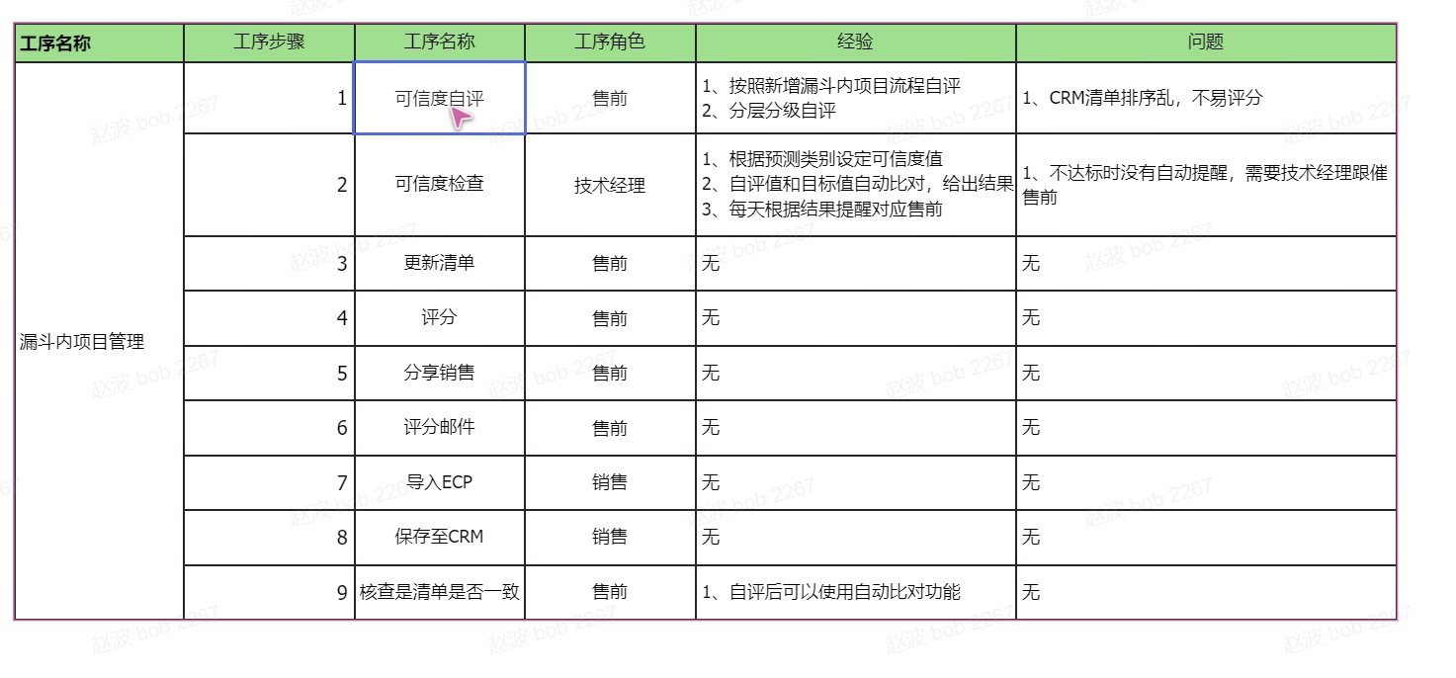
访谈对象 | 访谈时间 | 1、3个T的概念 （要求到货时间，预计下单日期，预计开标日期） | 2、进漏斗的预计开标时间的依据，怎么填（项目申请进漏斗内的时候，需要销售参考“预计开标时间”的判断方法，填写清楚“预计开标日期填写依据”字段；填写标准：正推法，倒推法） | 3、要货时间的填写依据 （销售填写要求到货时间，在备货说明里填写清楚要货时间根据，填写规范见文档要求） | 结论 (知晓/不知晓/部分知晓) | https://ruijie.feishu.cn/wiki/VjdNwoMU7inEYQkPlvFcvUUgnmb
兰湘杰
金晨
苏成贺
吴俊霖
张博皓
姜明明
贾琳琳
牟俊铭
李刚5
秦其磊
邱永欣
杨康
何成胜
王瓘
苏文涛
周丽丽
徐歆田
刘娜3
尹洪鑫
吴健3
李晓宽
王梅
赵凯5
周倩
候雁军
陈中旭

各个系统的配置清单截图
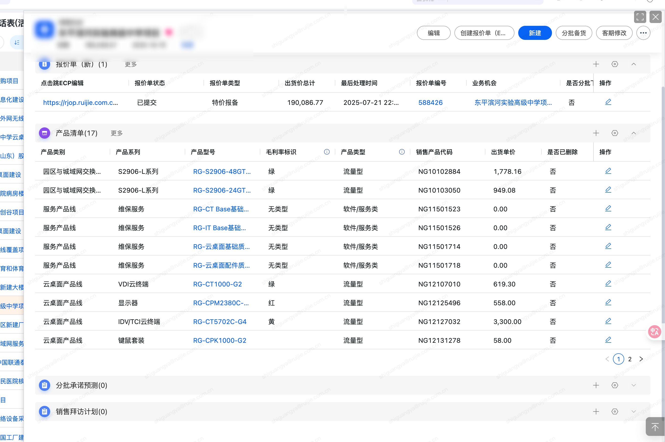
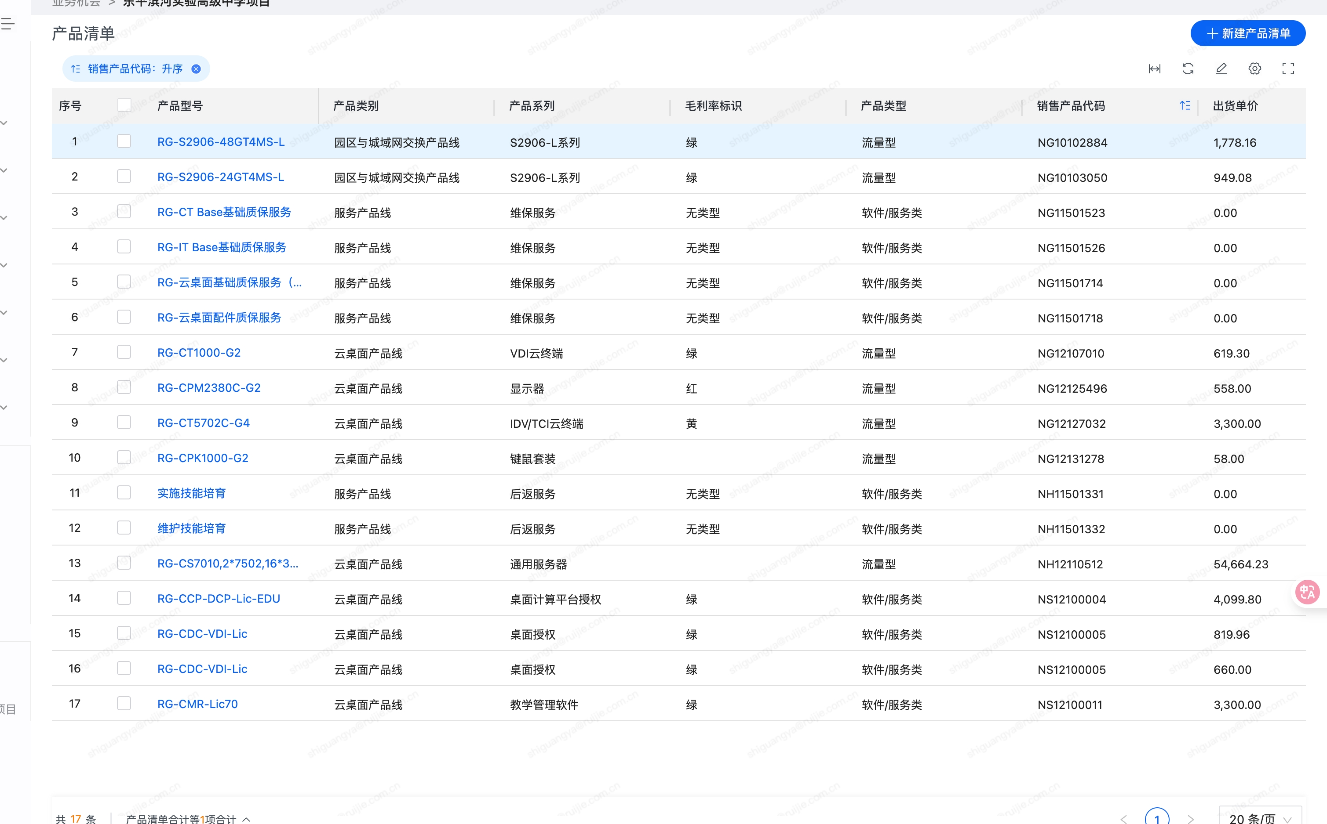
配置器清单截图
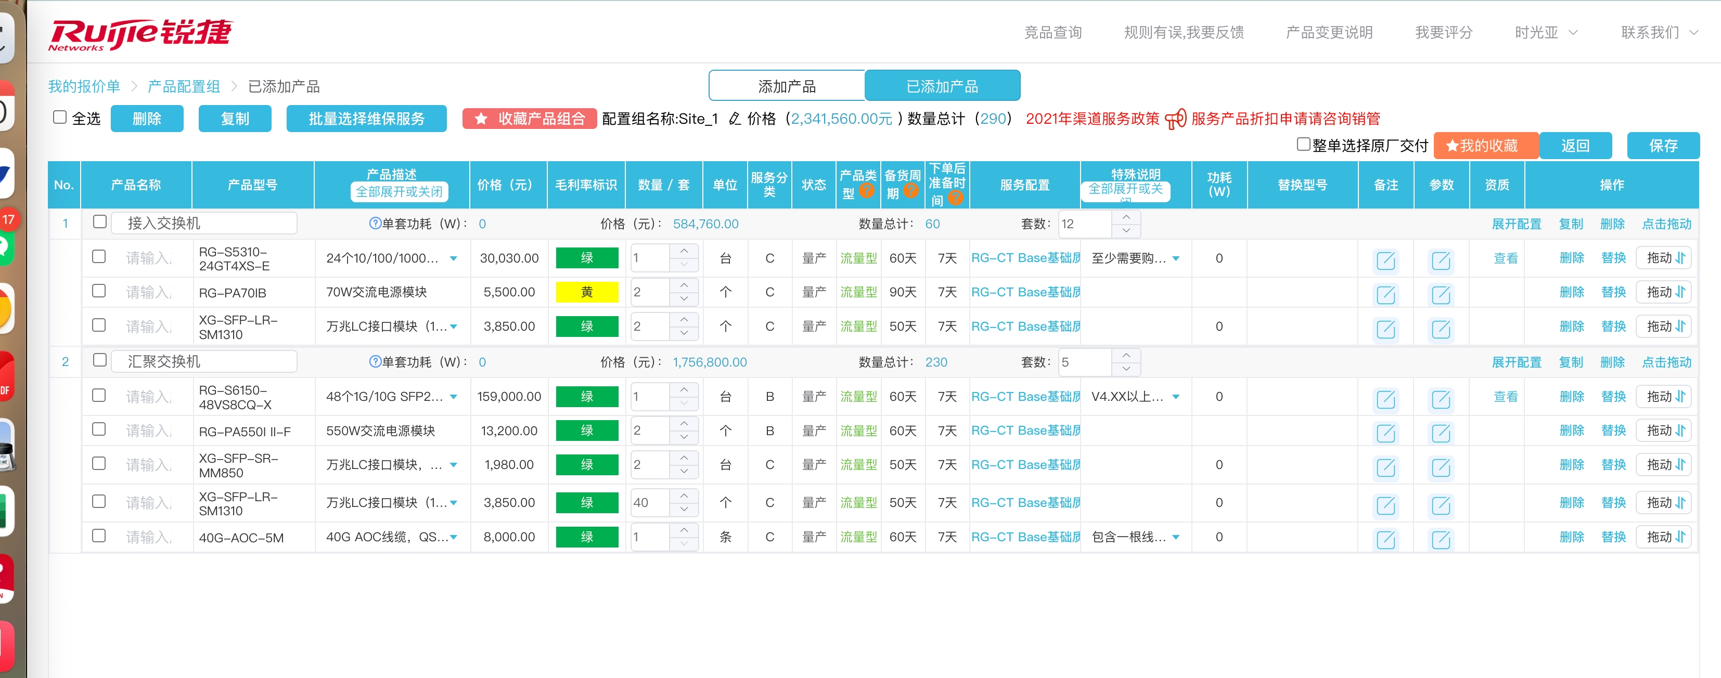

ECP配置列表截图
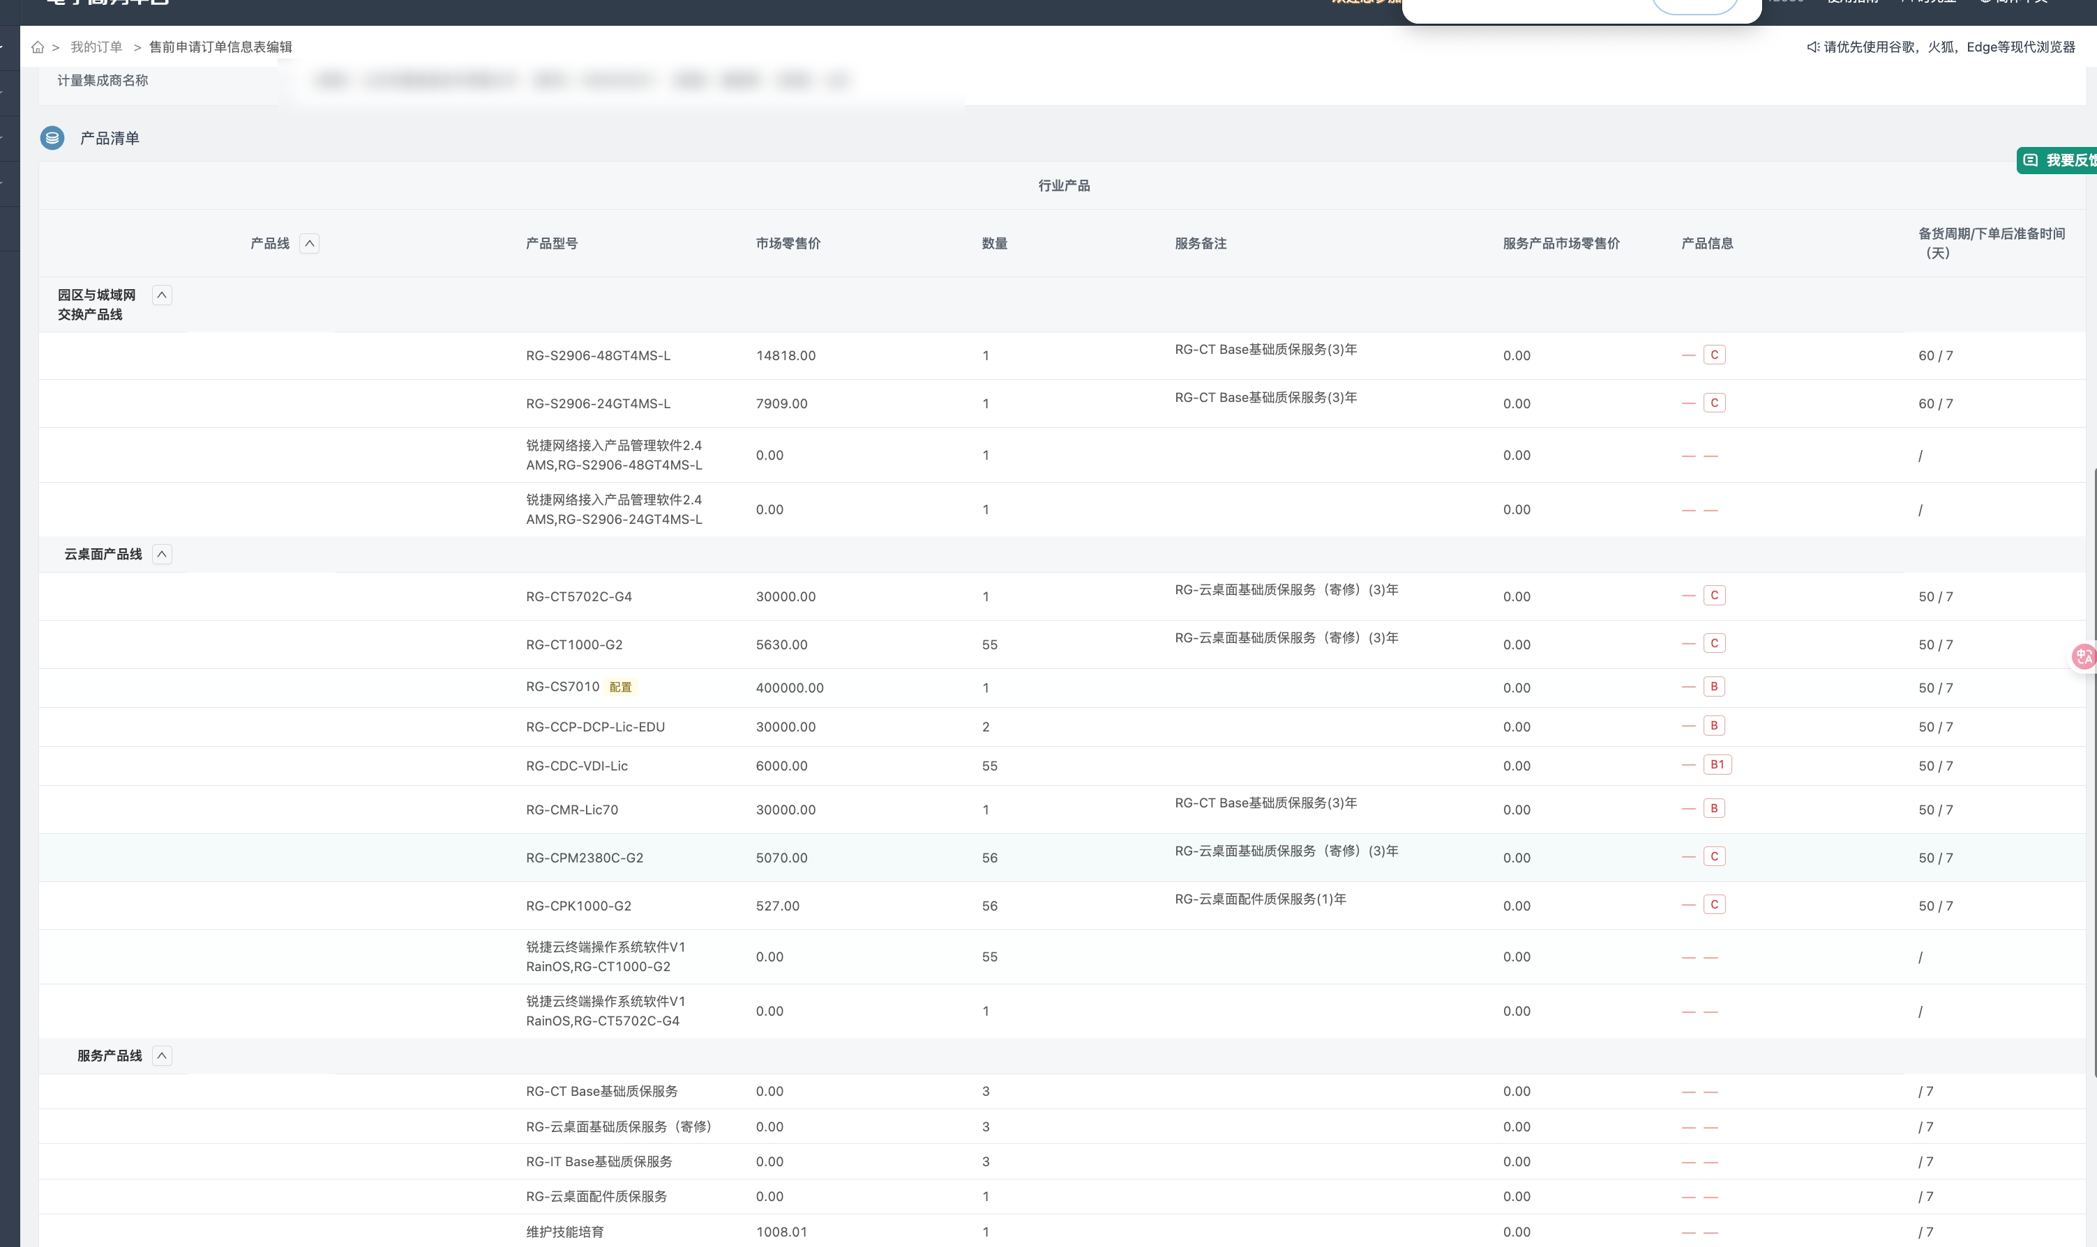

CRM配置列表截图：

